คู่มือการใช้งาน
 | ในเอกสารประกอบด้วยสัญลักษณ์สีดังนี้
 | สี | ความหมาย
 |  | หัวข้อ
 |  | ข้อมูลอัตโนมัติ (ดึงข้อมูล / คำนวณให้อัตโนมัติ) กรอกข้อมูลทับได้
 |  | เกณฑ์วิเคราะห์กลุ่ม "ระบบนิเวศ"
 |  | เกณฑ์วิเคราะห์กลุ่ม "ผลประโยชน์ร่วม"
 |  | เกณฑ์วิเคราะห์กลุ่ม "การจัดการพื้นที่สีเขียว"
 |  | บันทึกคำตอบ โดยเลือก จากตัวเลือก (drop down list)
 |  | บันทึกคำตอบ / ข้อมูลต่าง ๆ ในช่องสีขาว
 |  | ไม่ต้องบันทึกข้อมูล

 | แผ่นงาน (sheet) ในการวิเคราะห์/ประเมิน | ความหมาย
 | 1 สรุปข้อมูลพื้นฐาน | ข้อมูลพื้นฐานของพื้นที่สีเขียวของหน่วยงานที่ทำการวิเคราะห์ | ประกอบการคิดค่า สำหรับประเมินตัวชี้วัดที่ 1.1
 | 2 ขนาดพื้นที่ต่างๆ | สำหรับกรอกข้อมูลขนาดพื้นที่ทั้งหมดของหน่วยงาน, ขนาดพื้นที่ปลูกพืชนอกอาคาร, พื้นที่สวนดาดฟ้า/สวนหลังคา, และขนาดพื้นที่แหล่งน้ำ | ประกอบการคิดค่า สำหรับประเมินตัวชี้วัดที่ 1.1 และ 1.5
 | 3 พื้นที่เรือนยอดปกคลุม | สำหรับกรอกข้อมูลพื้นที่เรือนยอดปกคลุมของไม้ต้น ปาล์ม และไผ่ | ประกอบการคิดค่า สำหรับประเมินตัวชี้วัดที่ 2.2
 | 4 ข้อมูลต้นไม้ (ปัจจุบัน) | สำหรับกรอกข้อมูลต้นไม้ที่บันทึกจากภาคสนาม ในปี พ.ศ. ปัจจุบัน | ประกอบการคิดค่า สำหรับประเมินตัวชี้วัดที่ 2.1 | สามารถพิมพ์ ตารางบันทึกข้อมูลต้นไม้ จากแผ่นงาน "Printบันทึกข้อมูลพืชภาคสนาม"
 | 5 ข้อมูลต้นไม้ (ปีฐาน) | สำหรับกรอกข้อมูลต้นไม้ที่บันทึกจากภาคสนาม ในปีฐาน (ย้อนหลังอย่างน้อย 1 ปี) | ประกอบการคิดค่า สำหรับประเมินตัวชี้วัดที่ 2.1
 | 6 การวิเคราะห์ตนเอง | สำหรับกรอกข้อมูลเพื่อวิเคราะห์ตนเอง ตามเกณฑ์การให้คะแนนที่กำหนด (บางข้อคำนวณให้อัตโนมัติ)
 | 7 สรุปการประเมิน | ดูผลการประเมิน

 | ขั้นตอนในการวิเคราะห์/ประเมิน / ใช้แผ่นงาน | ข้อแนะนำ / การได้มาซึ่งข้อมูลสำหรับการวิเคราะห์ศักยภาพฯ | หมายเหตุ
1 | บันทึกไฟล์ใหม่ (save as) จากไฟล์เทมเพลต (template) | Save as/ บันทึกเป็น : แนะนำให้ตั้งเป็น "ชื่อหน่วยงาน_จังหวัด_yyyymmdd" | ควรสร้างโฟลเดอร์ใหม่ เพื่อจัดเก็บข้อมูลที่เกี่ยวข้อง

2 | บันทึกข้อมูลพื้นฐานของพื้นที่ ข้อ 1-6 (แผ่นงานที่ "1สรุปข้อมูลพื้นฐาน")
 | 1 วัน เวลา ที่ประเมิน | กรอกวัน-เดือน-ปี ค.ศ. ที่ประเมิน เช่น 24/12/2567
 | 2 ชื่อพื้นที่สีเขียว | กรอกข้อมูลตามรายละเอียดของหน่วยงาน
 | 3 ผู้บันทึกข้อมูล | กรอกชื่อผู้บันทึกข้อมูล อาจมีมากกว่า 1 คน เพื่อประโยชน์ในการติดตาม หากมีการเปลี่ยนผู้รับผิดชอบ
 | 4 หน่วยงานรับผิดชอบพื้นที่ | กรอกชื่อหน่วยงานรับผิดชอบพื้นที่ เช่น อบต.aa, โรงรียน bb, โรงาน cc เป็นต้น
 | 5 พิกัดของพื้นที่สีเขียว | พิกัดของพื้นที่สีเขียวของหน่วยงาน (บริเวณกลางพื้นที่ 1 ตำแหน่ง )
 |  | ใช้เครื่องมือปักหมุด ใน Google Earth Pro
 |  | ปักหมุด เลื่อนตำแหน่งที่ต้องการ ตั้งชื่อ นำข้อมูลไปกรอกในแผ่นงานที่ 1

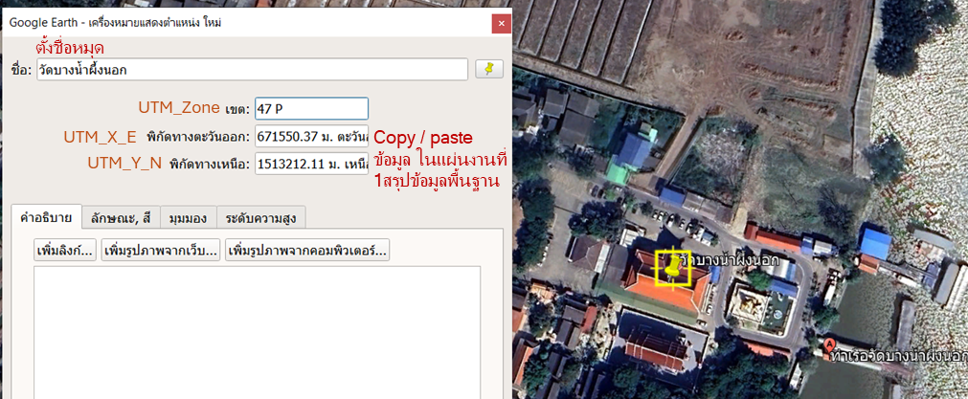

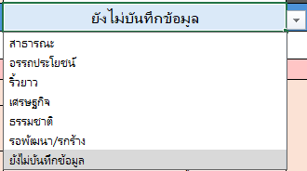
 | 6 ประเภทของพื้นที่ (1 ใน 6 รูปแบบ) | เลือก ประเภทของพื้นที่สีเขียวจากรายการ 1 ประเภทเท่านั้น | ดูรายละเอียด และตัวอย่างเพิ่มเติม "ประเภทของพื้นที่สีเขียวในเมือง 6 ประเภท" จากเอกสารคู่มือเกณฑ์วิเคราะห์ศักยภาพฯ

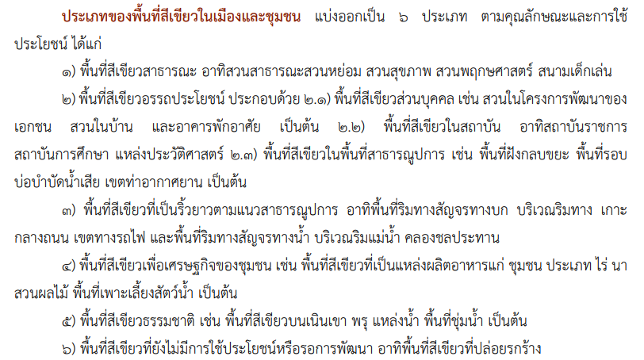

 |  |  | ศึกษาการใช้ Google Earth Pro ได้จากคู่มือบทที่ 3
 |  |  | https://www.rspgchula.sc.chula.ac.th/book/PDFหนังสือ/Book-GPS.pdf

3 | บันทึกขนาดและประเภทพื้นที่ย่อยที่พบในพื้นที่หน่วยงาน | สร้าง “รูปหลายเหลี่ยม/Polygon” ในโปรแกรม Google Earth Pro
 | (แผ่นงาน "2ขนาดพื้นที่ต่างๆ") | สร้างขอบเขตพื้นที่ทั้งหมด / สร้างขอบเขตพื้นที่ปลูกพืชนอกอาคาร และพื้นที่สวนดาดฟ้า/สวนหลังคา | เป็นพื้นที่ที่มีไม้ต้น (พืชที่มีเนื้อไม้ มีเส้นผ่านศูนย์กลางที่ระดับความสูงเพียงอก (130 ซม.จากระดับพื้นดิน หรือ Diameter at Breast Height: DBH) ตั้งแต่ 4.5 ซม. ขึ้นไป และมีความสูง ตั้งแต่ 1.3 ม. ขึ้นไป) เป็นองค์ประกอบ
 |  | คลิกขวา เลือก Propoties / Measurements เลือกหน่วยเป็น ตารางเมตร
 |  | นำขนาดพื้นที่หน่วยงาน ไปกรอกในแผ่นงาน “2ขนาดพื้นที่ต่างๆ” ช่อง B1
 |  | นำขนาดพื้นที่อื่น ๆ ไปกรอก โดยเลือกประเภทพื้นที่ (B6 เป็นต้นไป) และกรอกขนาด (C6 เป็นต้นไป)
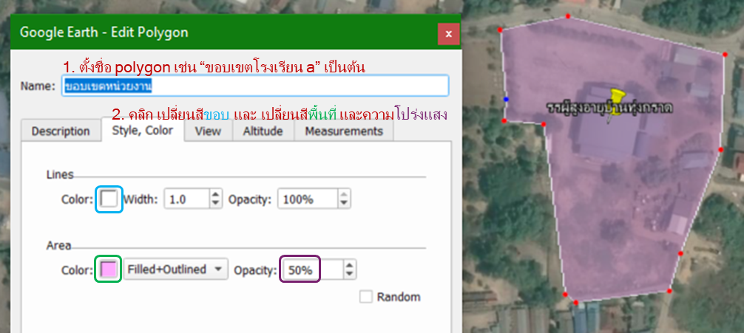
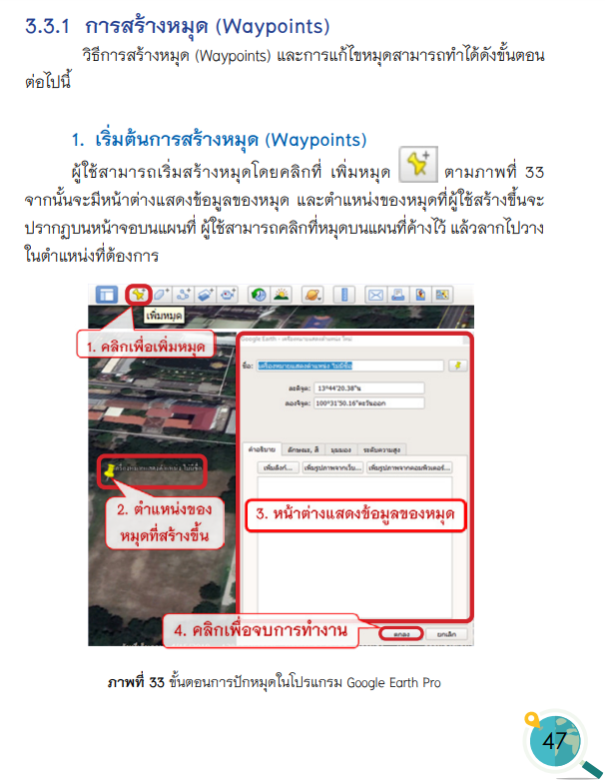
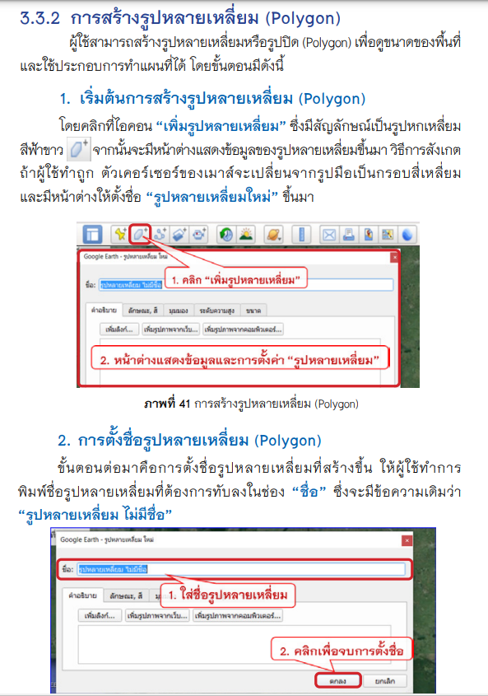

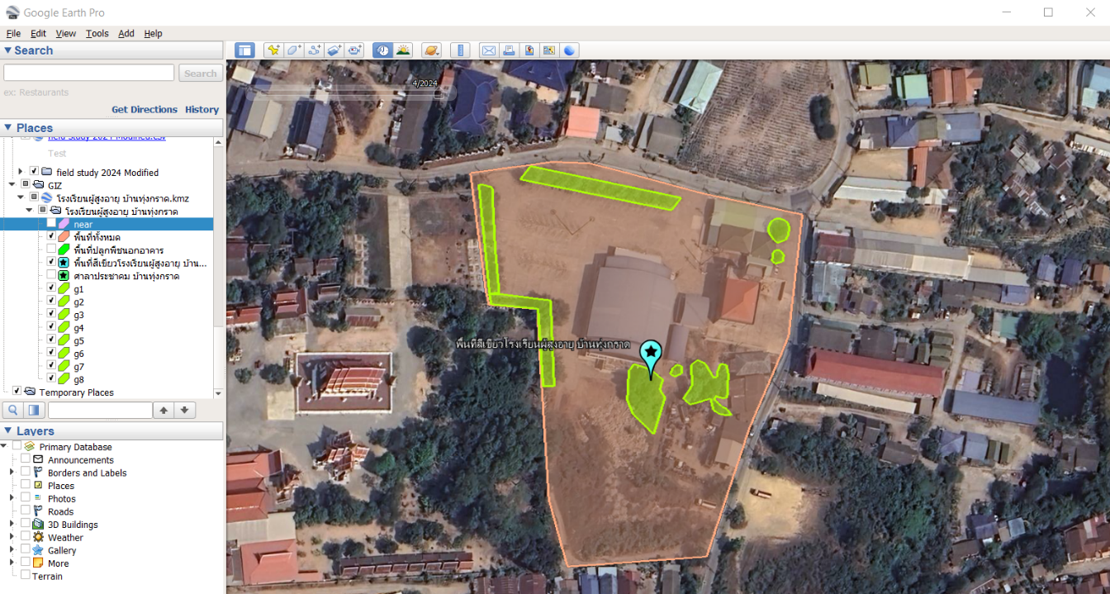

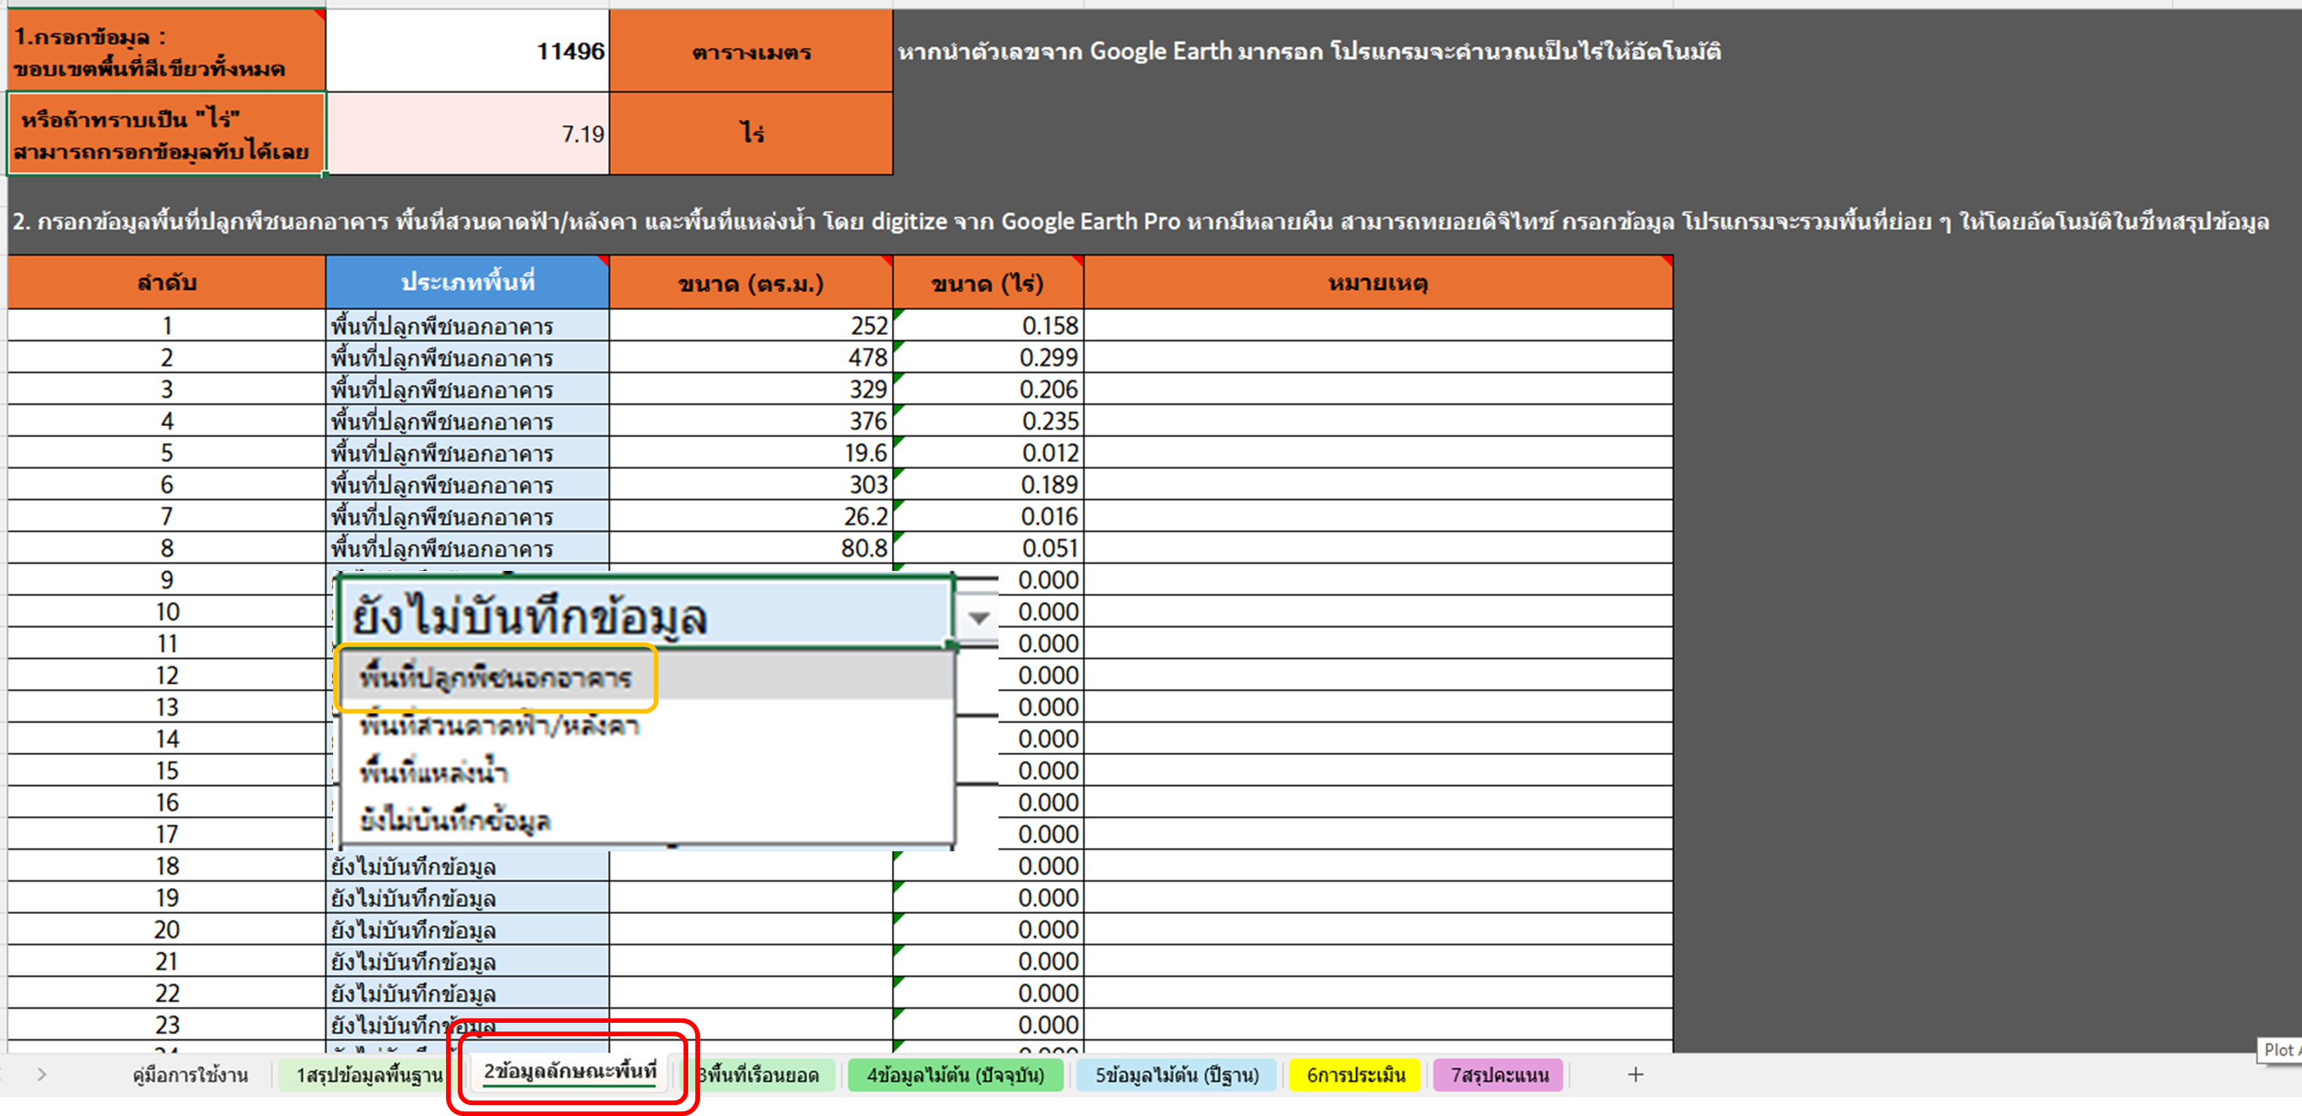

4 | บันทึกขนาดพื้นที่ที่ไม้ต้น ปาล์ม ไผ่ ที่ปกคลุม (แผ่นงาน "3พื้นที่เรือนยอด") | สร้าง “รูปหลายเหลี่ยม/Polygon” ของพื้นที่ที่มีการปกคลุมด้วยเรือนยอดของไม้ต้น ปาล์ม และไผ่ ด้วยวิธีเดียวกับข้างต้น
 |  | นำข้อมูลไปกรอกในแผ่นงาน "3พื้นที่เรือนยอด"

5 | บันทึกข้อมูลพืชในภาคสนาม (ชนิด เส้นรอบวง ความสูง และข้อมูลอื่น ๆ) และ สำรวจวิสัยของพืชที่พบในพื้นที่ พร้อมกับถ่ายภาพประกอบ | พริ้นท์ แผ่นงาน "Printบันทึกข้อมูลพืชภาคสนาม" สำหรับนำไปกรอกข้อมูลภาคสนาม หรือจดลงโปรแกรมโดยตรงแบบออนไลน์ (ต้องอัพโหลดไฟล์สู่ระบบ cloud ก่อน) | ศึกษารายละเอียดเพิ่มเติมได้ที่ :
 |  | บันทึกข้อมูลต่าง ๆ โดยเฉพาะชื่อเส้นรอบวง และความสูง | https://ghgreduction.tgo.or.th/th/download-less/100-less-management/1364-2020-09-23-10-21-08.html
 |  |  | https://ghgreduction.tgo.or.th/th/tver-method/tver-tool/for-agr.html

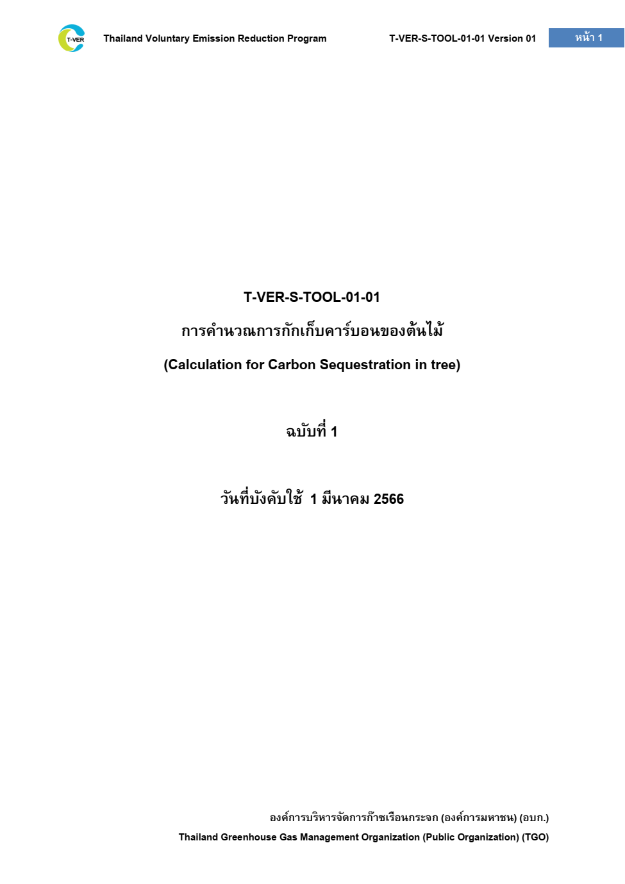
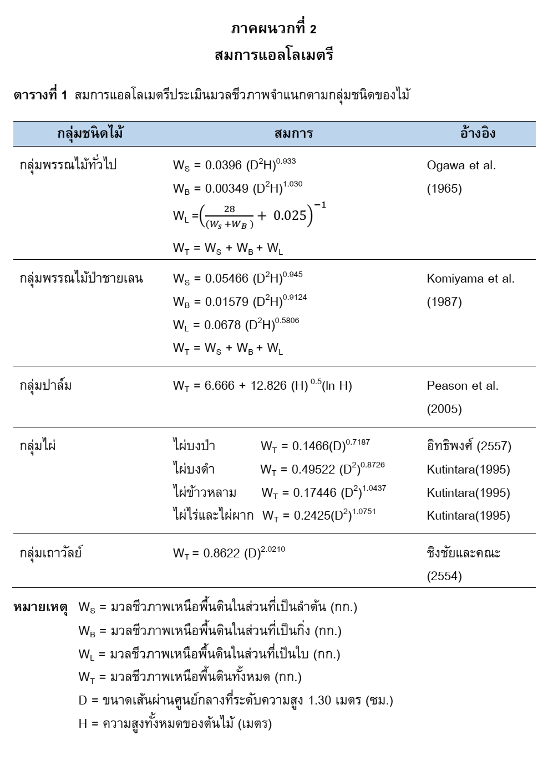
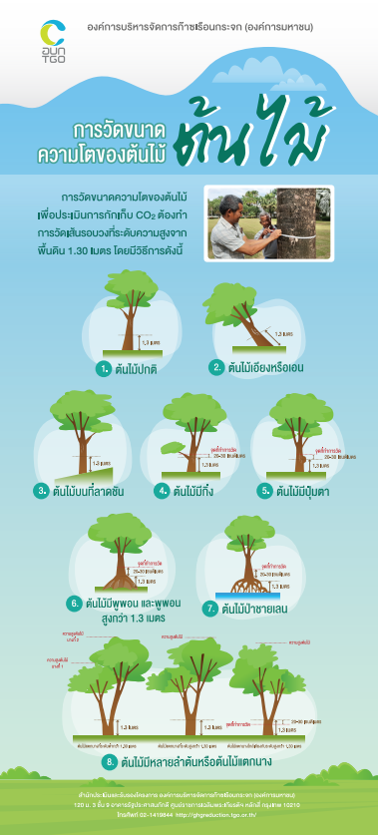

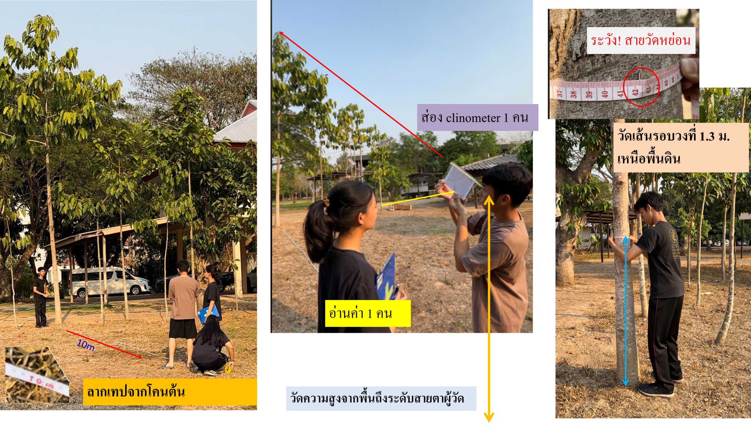

6 | บันทึกข้อมูลในแผ่นงาน "4ข้อมูลไม้ต้น (ปัจจุบัน)" | กรอกข้อมูลช่อง E2, E3 และ ช่องอื่น ๆ

7 | บันทึกข้อมูลในแผ่นงาน "5ข้อมูลไม้ต้น (ปีฐาน)" | กรณีวิเคราะห์/ประเมิน เป็นปีที่ 2 หรือมีข้อมูลย้อนหลัง ในช่วงเวลาเดียวกับที่ทำการวิเคราะห์ในปีปัจจุบัน สามารถนำมากรอกในแผ่นงานนี้ ในคอลัมน์ E2, E3 และคอลัมน์ต่าง ๆ

8 | บันทึกข้อมูลในแผ่นงาน "6การวิเคราะห์ตนเอง" ในตัวชี้วัดที่ไม่ได้ดึงข้อมูลอัตโนมัติ
 | ควรตรวจสอบช่องที่เป้นอัตโนมัติอีกครั้งด้วย เพื่อป้องกันความผิดพลาด
 | แบ่งออกเป็น 3 ด้าน แยกด้วยแถบหัวข้อ (อักษรสีเทา คือไม่ต้องกรอกข้อมูลแล้ว) | ข้อแนะนำ / การได้มาซึ่งข้อมูลสำหรับการวิเคราะห์ศักยภาพฯ | หมายเหตุ
 | 1.1 สัดส่วนพื้นที่สีเขียวต่อพื้นที่ทั้งหมด | Google Earth Pro | อัตโนมัติ (จากแผ่นงานที่ 2)
 | 1.2 ความหนาแน่นของไม้ยืนต้นในพื้นที่สีเขียว | Google Earth Pro | อัตโนมัติ (จากแผ่นงานที่ 4)

 | 1.3 ความหลากหลายของวิสัยพืช และสิ่งสนับสนุนที่อาศัยหรือสืบพันธุ์ของสัตว์ | ใช้ข้อมูลจากการสำรวจภาคสนาม ขณะที่บันทึกข้อมูลไม้ต้น | เลือกจากรายการ ตามเกณฑ์การให้คะแนน

 | 1.4 พื้นที่สีเขียวข้างเคียงและการเชื่อมต่อกับพื้นที่สีเขียวเคียง | ใช้ Google Earth Pro และเครื่องมือ "ไม้บรรทัด" | เลือกจากรายการ ตามเกณฑ์การให้คะแนน
 |  | 1) ตรวจสอบว่ามีพื้นที่สีเขียวข้างเคียง ตรวจสอบว่ามีพื้นที่สีเขียวขนาดตั้งแต่ 0.025 ไร่ หรือ 40 ตร.ม. ขึ้นไป ในระยะ 800 เมตร จากขอบพื้นที่หรือไม่ (ตรวจสอบด้วยสายตา และทำการดิจิไทซ์หาขนาดพื้นที่สีเขียวใกล้เคียง)
 |  | 2) ตรวจสอบการมีทางเชื่อมสีเขียว ถ้าพบพื้นที่สีเขียวใกล้เคียง จึงตรวจสอบการมีทางเชื่อมสีเขียว โดยวัดระยะห่างของเรือนยอดต้นไม้ประกอบ
 |  | จากนั้น กรอกคะแนน ตามเกณฑ์ที่ระบุ

 | 1.5 สัดส่วนพื้นที่แหล่งน้ำต่อพื้นที่ทั้งหมด | Google Earth Pro | อัตโนมัติ
 | 2.1 การดูดซับก๊าซคาร์บอนไดออกไซด์ | ข้อมูลจากการวัดต้นไม้ภาคสนาม ที่กรอกใยแผ่นงานที่ 3 และ 4 | อัตโนมัติ
 | 2.2 การช่วยควบคุมอุณหภูมิ อากาศ และน้ำ | Google Earth Pro | อัตโนมัติ
 | 2.3 การเป็นแหล่งเรียนรู้ด้านสิ่งแวดล้อมและท่องเที่ยวเชิงนิเวศ | การดำเนินการของหน่วยงาน/ข้อมูลภาคสนาม | เลือกจากรายการ ตามเกณฑ์การให้คะแนน
 | 2.4 กิจกรรมส่งเสริมสุขภาวะทางกาย ใจ และความสัมพันธ์ทางสังคม | การดำเนินการของหน่วยงาน/ข้อมูลภาคสนาม | เลือกจากรายการ ตามเกณฑ์การให้คะแนน
 | 2.5 การใช้ประโยชน์จากผลผลิตในพื้นที่สีเขียวและสร้างงานสร้างอาชีพ | การดำเนินการของหน่วยงาน/ข้อมูลภาคสนาม | เลือกจากรายการ ตามเกณฑ์การให้คะแนน
 | 3.1 เอกสารแผนการจัดการพื้นที่สีเขียวอย่างยั่งยืน | การดำเนินการของหน่วยงาน/ข้อมูลภาคสนาม | เลือกจากรายการ ตามเกณฑ์การให้คะแนน
 | 3.2 กิจกรรมต่าง ๆ ในการจัดการพื้นที่สีเขียว | การดำเนินการของหน่วยงาน/ข้อมูลภาคสนาม | เลือกจากรายการ ตามเกณฑ์การให้คะแนน
 | 3.3 ฐานข้อมูลพื้นที่สีเขียวเพื่อการติดตามและประเมินผล | การดำเนินการของหน่วยงาน (ระบบ Green Area) /ข้อมูลภาคสนาม | เลือกจากรายการ ตามเกณฑ์การให้คะแนน
 | 3.4 การส่งเสริมการมีส่วนร่วม และมีเครือข่ายความร่วมมือเพื่อการจัดการพื้นที่สีเขียว | การดำเนินการของหน่วยงาน/ข้อมูลภาคสนาม | เลือกจากรายการ ตามเกณฑ์การให้คะแนน
 | 3.5 การส่งเสริมการปรับตัวต่อการเปลี่ยนแปลง สภาพภูมิอากาศ | การดำเนินการของหน่วยงาน/ข้อมูลภาคสนาม | เลือกจากรายการ ตามเกณฑ์การให้คะแนน

9 | ตรวจสอบผลการวิเคราะห์ศักยภาพพื้นที่สีเขียว จากแผ่นงาน "7สรุปคะแนน"

 | รายละเอียดเพิ่มเติม
 | * ทุก sheet เปิด protection sheet อยู่ - หากต้องการแก้ไข หรือเปลี่ยนสมการการคำนวณ สามารถกดปิดได้ในหน้า Review--> Unprotect sheet - เมื่อแก้ไขเสร็จ ควรกดปุ่ม Protect Sheet ใหม่อีกครั้ง เพื่อป้องกันการแก้ไขโดยไม่ได้ตั้งใจ

7สรุปคะแนน
ผลการประเมินด้าน ระบบนิเวศ
ข้อที่ 1.1 | 0
ข้อที่ 1.2 | 0
ข้อที่ 1.3 | 0
ข้อที่ 1.4 | 0
ข้อที่ 1.5 | 0
ผลการประเมินด้าน ระบบนิเวศ
 | คะแนน
ข้อที่ 1.1 | 0
ข้อที่ 1.2 | 0
ข้อที่ 1.3 | 0
ข้อที่ 1.4 | 0
ข้อที่ 1.5 | 0
วันที่ประเมิน | 2024-12-26
ชื่อของพื้นที่สีเขียว | ยังไม่บันทึกข้อมูล |  | 1.1 | สัดส่วนพื้นที่สีเขียวต่อพื้นที่ทั้งหมด
ประเภทพื้นที่สีเขียว | 0 |  | 1.2 | ความหนาแน่นของไม้ยืนต้นในพื้นที่สีเขียว
ด้านของตัวชี้วัด | คะแนน | คะแนนเต็ม | 1.3 | ความหลากหลายของวิสัยพืช และสิ่งสนับสนุนที่อาศัยหรือสืบพันธุ์ของสัตว์
ระบบนิเวศ | 0 | 25 | 1.4 | พื้นที่สีเขียวข้างเคียงและการเชื่อมต่อกับพื้นที่สีเขียวเคียง
ผลประโยชน์ร่วม | 0 | 25 | 1.5 | สัดส่วนพื้นที่แหล่งน้ำต่อพื้นที่ทั้งหมด
การจัดการพื้นที่สีเขียว | 0 | 25
รวมคะแนน | 0 | 75
คิดเป็น% | ยังไม่ประเมิน
ระดับศักยภาพ | ข้อมูลไม่ครบถ้วน
ผลการวิเคราะห์คุณภาพพื้นที่สีเขียวโดยรวม
ระบบนิเวศ | 0
ผลประโยชน์ร่วม | 0
การจัดการพื้นที่สีเขียว | 0

ผลการประเมินด้าน ผลประโยชน์ร่วม
ข้อที่ 2.1 | 0
ข้อที่ 2.2 | 0
ข้อที่ 2.3 | 0
ข้อที่ 2.4 | 0
ข้อที่ 2.5 | 0
ผลการประเมินด้าน ผลประโยชน์ร่วม
 | คะแนน
ข้อที่ 2.1 | 0
ข้อที่ 2.2 | 0
ข้อที่ 2.3 | 0
ข้อที่ 2.4 | 0
ข้อที่ 2.5 | 0
 |  |  | 2.1 | การดูดซับก๊าซคาร์บอนไดออกไซด์
 |  |  | 2.2 | การช่วยควบคุมอุณหภูมิ อากาศ และน้ำ
 |  |  | 2.3 | การเป็นแหล่งเรียนรู้ด้านสิ่งแวดล้อมและท่องเที่ยวเชิงนิเวศ
 |  |  | 2.4 | กิจกรรมส่งเสริมสุขภาวะทางกาย ใจ และความสัมพันธ์ทางสังคม
 |  |  | 2.5 | การใช้ประโยชน์จากผลผลิตในพื้นที่สีเขียวและสร้างงานสร้างอาชีพ

ผลการประเมินด้าน การจัดการพื้นที่สีเขียว
ข้อที่ 3.1 | 0
ข้อที่ 3.2 | 0
ข้อที่ 3.3 | 0
ข้อที่ 3.4 | 0
ข้อที่ 3.5 | 0
ผลการประเมินด้าน การจัดการพื้นที่สีเขียว
 | คะแนน
ข้อที่ 3.1 | 0
ข้อที่ 3.2 | 0
ข้อที่ 3.3 | 0
ข้อที่ 3.4 | 0
ข้อที่ 3.5 | 0
 |  |  | 3.1 | เอกสารแผนการจัดการพื้นที่สีเขียวอย่างยั่งยืน
 |  |  | 3.2 | กิจกรรมต่าง ๆ ในการจัดการพื้นที่สีเขียว
 |  |  | 3.3 | ฐานข้อมูลพื้นที่สีเขียวเพื่อการติดตามและประเมินผล
 |  |  | 3.4 | การส่งเสริมการมีส่วนร่วม และมีเครือข่ายความร่วมมือเพื่อการจัดการพื้นที่สีเขียว
 |  |  | 3.5 | การส่งเสริมการปรับตัวต่อการเปลี่ยนแปลง สภาพภูมิอากาศ

ผลการประเมินด้าน ระบบนิเวศ
ข้อที่ 1.1 | 0
ข้อที่ 1.2 | 0
ข้อที่ 1.3 | 0
ข้อที่ 1.4 | 0
ข้อที่ 1.5 | 0
ผลการประเมินด้าน ระบบนิเวศ
 | คะแนน
ข้อที่ 1.1 | 0
ข้อที่ 1.2 | 0
ข้อที่ 1.3 | 0
ข้อที่ 1.4 | 0
ข้อที่ 1.5 | 0

ผลการประเมินด้าน ผลประโยชน์ร่วม
ข้อที่ 2.1 | 0
ข้อที่ 2.2 | 0
ข้อที่ 2.3 | 0
ข้อที่ 2.4 | 0
ข้อที่ 2.5 | 0
ผลการประเมินด้าน ผลประโยชน์ร่วม
 | คะแนน
ข้อที่ 2.1 | 0
ข้อที่ 2.2 | 0
ข้อที่ 2.3 | 0
ข้อที่ 2.4 | 0
ข้อที่ 2.5 | 0

ผลการประเมินด้าน การจัดการพื้นที่สีเขียว
ข้อที่ 3.1 | 0
ข้อที่ 3.2 | 0
ข้อที่ 3.3 | 0
ข้อที่ 3.4 | 0
ข้อที่ 3.5 | 0
ผลการประเมินด้าน การจัดการพื้นที่สีเขียว
 | คะแนน
ข้อที่ 3.1 | 0
ข้อที่ 3.2 | 0
ข้อที่ 3.3 | 0
ข้อที่ 3.4 | 0
ข้อที่ 3.5 | 0

คำนวณ
ข้อมูลลักษณะพื้นที่ | ไร่ | %
พื้นที่ปลูกพืชนอกอาคาร | ยังไม่บันทึกข้อมูล | ยังไม่บันทึกข้อมูล
พื้นที่สวนดาดฟ้า/หลังคา | ยังไม่บันทึกข้อมูล | ยังไม่บันทึกข้อมูล
พื้นที่ปลูกพืชพรรณรวม | #VALUE!
พื้นที่แหล่งน้ำ | ยังไม่บันทึกข้อมูล | ยังไม่บันทึกข้อมูล
พื้นที่ดาดแข็ง | ยังไม่บันทึกข้อมูล | ยังไม่บันทึกข้อมูล
พื้นที่เรือนยอดปกคลุมของไม้ต้น รวมปาล์มและไผ่ | 0 | #DIV/0!
ขอบเขตพื้นที่ของหน่วยงาน ทั้งหมด | 0

 | ผลรวม | เช็คข้อมูล
1.1 สัดส่วนพื้นที่สีเขียวต่อพื้นที่ทั้งหมด (%) | ยังไม่บันทึกข้อมูล | ยังไม่บันทึกข้อมูล
1.5 สัดส่วนพื้นที่แหล่งน้ำต่อพื้นที่ทั้งหมด (%) | ยังไม่บันทึกข้อมูล | ยังไม่บันทึกข้อมูล

2.2 ควบคุมอุณหภูมิ อากาศ น้ำ - เรือนยอดปกคลุม (%) | #DIV/0! | #DIV/0!

2.1 |  | ต่อพื้นที่ (tCO2e/ไร่)
รวมปริมาณ CO2 ดูดซับ รวมปีฐาน (ตัน คาร์บอนไดออกไซด์) :ไม้ต้น | 0.00 | ไม่ถูกต้อง ยังไม่ได้กรอกขนาดพื้นที่
รวมปริมาณ CO2 ดูดซับ รวมปัจจุบัน (ตัน คาร์บอนไดออกไซด์) :ไม้ต้น | 0.00 | ไม่ถูกต้อง ยังไม่ได้กรอกขนาดพื้นที่
จำนวนปี | ยังไม่บันทึกข้อมูล
ปริมาณ CO2 ดูดซับ ต่อปี (tCO2e/ไร่*ปี) :ไม้ต้น |  | ยังไม่บันทึกข้อมูล

รวมปริมาณ CO2 ดูดซับ รวมปีฐาน (ตัน คาร์บอนไดออกไซด์) :ไม้หนุ่ม | 0.00 | ไม่ถูกต้อง ยังไม่ได้กรอกขนาดพื้นที่
รวมปริมาณ CO2 ดูดซับ รวมปัจจุบัน (ตัน คาร์บอนไดออกไซด์) :ไม้หนุ่ม | 0.00 | ไม่ถูกต้อง ยังไม่ได้กรอกขนาดพื้นที่
จำนวนปี | ยังไม่บันทึกข้อมูล
ปริมาณ CO2 ดูดซับ ต่อปี (tCO2e/ไร่*ปี) :ไม้ต้น |  | ยังไม่บันทึกข้อมูล

ผลการประเมินด้าน ระบบนิเวศ
ผลการประเมินด้าน ระบบนิเวศ
สรุปคะแนน
 | รวม |  | คะแนน | คะแนนเต็ม |  | กราฟเรดาห์
ระบบนิเวศ | 0 | 1.1 | ยังไม่บันทึกข้อมูล | 5 |  | ข้อที่ 1.1 | 0 |  | ระบบนิเวศ | 0
 |  | 1.2 | ยังไม่บันทึกข้อมูล | 5 |  | ข้อที่ 1.2 | 0 |  | ผลประโยชน์ร่วม | 0
 |  | 1.3 | ยังไม่บันทึกข้อมูล | 5 |  | ข้อที่ 1.3 | 0 |  | การจัดการพื้นที่สีเขียว | 0
 |  | 1.4 | ยังไม่บันทึกข้อมูล | 5 |  | ข้อที่ 1.4 | 0
 |  | 1.5 | ยังไม่บันทึกข้อมูล | 5 |  | ข้อที่ 1.5 | 0
ผลประโยชน์ร่วม | 0 | 2.1 | ยังไม่บันทึกข้อมูล | 5 |  | ข้อที่ 2.1 | 0
 |  | 2.2 | ยังไม่บันทึกข้อมูล | 5 |  | ข้อที่ 2.2 | 0
 |  | 2.3 | ยังไม่บันทึกข้อมูล | 5 |  | ข้อที่ 2.3 | 0
 |  | 2.4 | ยังไม่บันทึกข้อมูล | 5 |  | ข้อที่ 2.4 | 0
 |  | 2.5 | ยังไม่บันทึกข้อมูล | 5 |  | ข้อที่ 2.5 | 0
การจัดการพื้นที่สีเขียว | 0 | 3.1 | ยังไม่บันทึกข้อมูล | 5 |  | ข้อที่ 3.1 | 0
 |  | 3.2 | ยังไม่บันทึกข้อมูล | 5 |  | ข้อที่ 3.2 | 0
 |  | 3.3 | ยังไม่บันทึกข้อมูล | 5 |  | ข้อที่ 3.3 | 0
 |  | 3.4 | ยังไม่บันทึกข้อมูล | 5 |  | ข้อที่ 3.4 | 0
 |  | 3.5 | ยังไม่บันทึกข้อมูล | 5 |  | ข้อที่ 3.5 | 0

 |  |  |  |  |  | กราฟแท่ง
 |  |  |  |  |  | ข้อที่ 1.1 | 0 | 5
 |  |  |  |  |  | ข้อที่ 1.2 | 0 | 5
 |  |  |  |  |  | ข้อที่ 1.3 | 0 | 5
 |  |  |  |  |  | ข้อที่ 1.4 | 0 | 5
ผลการประเมินด้าน ผลประโยชน์ร่วม
ผลการประเมินด้าน ผลประโยชน์ร่วม
 |  |  |  |  |  | ข้อที่ 1.5 | 0 | 5
 |  |  |  |  |  | ข้อที่ 2.1 | 0 | 5
 |  |  |  |  |  | ข้อที่ 2.2 | 0 | 5
 |  |  |  |  |  | ข้อที่ 2.3 | 0 | 5
 |  |  |  |  |  | ข้อที่ 2.4 | 0 | 5
 |  |  |  |  |  | ข้อที่ 2.5 | 0 | 5
 |  |  |  |  |  | ข้อที่ 3.1 | 0 | 5
 |  |  |  |  |  | ข้อที่ 3.2 | 0 | 5
 |  |  |  |  |  | ข้อที่ 3.3 | 0 | 5
 |  |  |  |  |  | ข้อที่ 3.4 | 0 | 5
 |  |  |  |  |  | ข้อที่ 3.5 | 0 | 5

คะแนนเต็มตามประเภทพื้นที่

 | สาธารณะ | อรรถประโยชน์ | ริ้วยาว | เศรษฐกิจชุมชน | ธรรมชาติ | รอพัฒนา/รกร้าง
1.1 | 6 | 8 | 10 | 8 | 12 | 10
1.2 | 6 | 8 | 10 | 8 | 12 | 10
ผลการประเมินด้าน การจัดการพื้นที่สีเขียว
ผลการประเมินด้าน การจัดการพื้นที่สีเขียว
1.3 | 6 | 8 | 10 | 6 | 12 | 10
1.4 | 6 | 8 | 10 | 8 | 12 | 10
1.5 | 6 | 8 | 0 | 10 | 12 | 10
2.1 | 7 | 5 | 10 | 10 | 4 | 10
2.2 | 7 | 5 | 10 | 10 | 4 | 10
2.3 | 7 | 5 | 0 | 8 | 4 | 0
2.4 | 7 | 5 | 0 | 4 | 4 | 0
2.5 | 7 | 5 | 0 | 8 | 4 | 0
3.1 | 7 | 5 | 8 | 4 | 4 | 6
3.2 | 7 | 5 | 8 | 6 | 4 | 6
3.3 | 7 | 5 | 8 | 2 | 4 | 6
3.4 | 7 | 5 | 8 | 2 | 4 | 6
3.5 | 7 | 5 | 8 | 6 | 4 | 6

คะแนนถ่วงน้ำหนัก
 | สาธารณะ | อรรถประโยชน์ | ริ้วยาว | เศรษฐกิจชุมชน | ธรรมชาติ | รอพัฒนา/รกร้าง
1.1 | 0 | 0 | 0 | 0 | 0 | 0
1.2 | 0 | 0 | 0 | 0 | 0 | 0
1.3 | 0 | 0 | 0 | 0 | 0 | 0
1.4 | 0 | 0 | 0 | 0 | 0 | 0
1.5 | 0 | 0 | 0 | 0 | 0 | 0
2.1 | 0 | 0 | 0 | 0 | 0 | 0
2.2 | 0 | 0 | 0 | 0 | 0 | 0
2.3 | 0 | 0 | 0 | 0 | 0 | 0
2.4 | 0 | 0 | 0 | 0 | 0 | 0
2.5 | 0 | 0 | 0 | 0 | 0 | 0
3.1 | 0 | 0 | 0 | 0 | 0 | 0
3.2 | 0 | 0 | 0 | 0 | 0 | 0
3.3 | 0 | 0 | 0 | 0 | 0 | 0
3.4 | 0 | 0 | 0 | 0 | 0 | 0
3.5 | 0 | 0 | 0 | 0 | 0 | 0

 | สาธารณะ | อรรถประโยชน์ | ริ้วยาว | เศรษฐกิจชุมชน | ธรรมชาติ | รอพัฒนา/รกร้าง
1 | 0 | 0 | 0 | 0 | 0 | 0
2 | 0 | 0 | 0 | 0 | 0 | 0
3 | 0 | 0 | 0 | 0 | 0 | 0

 | สาธารณะ | อรรถประโยชน์ | ริ้วยาว | เศรษฐกิจชุมชน | ธรรมชาติ | รอพัฒนา/รกร้าง
1 | 30 | 40 | 40 | 40 | 60 | 50
2 | 35 | 25 | 20 | 40 | 20 | 20
3 | 35 | 25 | 40 | 20 | 20 | 30

